Wykres
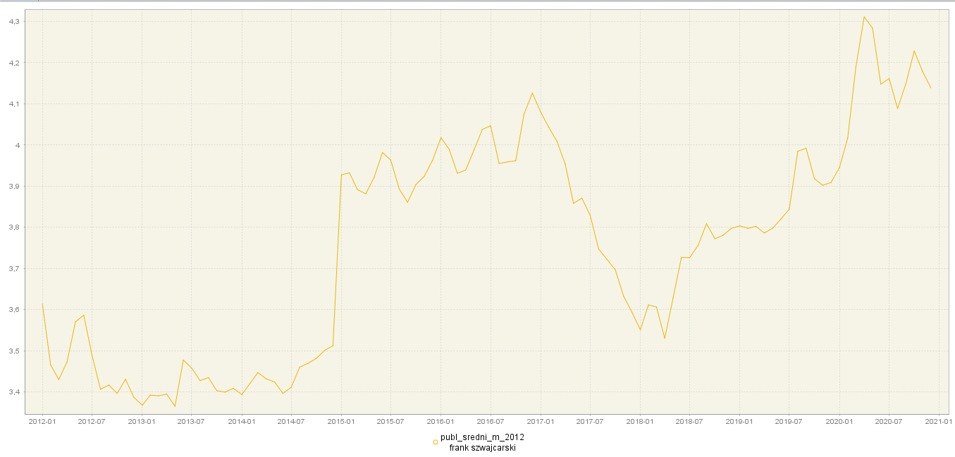
Kurs Franka Szwajcarskiego względem Złotówki
 | value
2012-01-01 | 3.6135
2012-02-01 | 3.466
2012-03-01 | 3.43
2012-04-01 | 3.4736
2012-05-01 | 3.57
2012-06-01 | 3.5865
2012-07-01 | 3.4884
2012-08-01 | 3.4064
2012-09-01 | 3.4168
2012-10-01 | 3.3965
2012-11-01 | 3.431
2012-12-01 | 3.3871
2013-01-01 | 3.3679
2013-02-01 | 3.3924
2013-03-01 | 3.3908
2013-04-01 | 3.3946
2013-05-01 | 3.3653
2013-06-01 | 3.4775
2013-07-01 | 3.4582
2013-08-01 | 3.4276
2013-09-01 | 3.4349
2013-10-01 | 3.4033
2013-11-01 | 3.3996
2013-12-01 | 3.4088
2014-01-01 | 3.3935
2014-02-01 | 3.4205
2014-03-01 | 3.4471
2014-04-01 | 3.4317
2014-05-01 | 3.4244
2014-06-01 | 3.3965
2014-07-01 | 3.4114
2014-08-01 | 3.4602
2014-09-01 | 3.4695
2014-10-01 | 3.4814
2014-11-01 | 3.5011
2014-12-01 | 3.5123
2015-01-01 | 3.9273
2015-02-01 | 3.9322
2015-03-01 | 3.8912
2015-04-01 | 3.8812
2015-05-01 | 3.9211
2015-06-01 | 3.9817
2015-07-01 | 3.9627
2015-08-01 | 3.8929
2015-09-01 | 3.8605
2015-10-01 | 3.9037
2015-11-01 | 3.9236
2015-12-01 | 3.9623
2016-01-01 | 4.0176
2016-02-01 | 3.9895
...

Wykres z programu Demetra

 | Wykres Excel

DEMETRA
